sheet
유형 |  | 기간별 통계 |  | 감염병명 |  | 4군, 중동호흡기증후군(MERS) |  | 조회기간 |  | 2015년, 주별 |  | 분류 |  | 전체

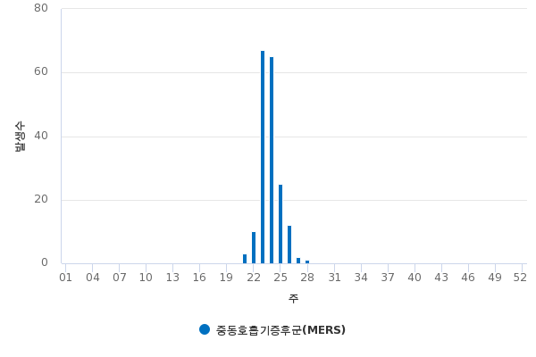

구분 | 계 | 1 | 2 | 3 | 4 | 5 | 6 | 7 | 8 | 9 | 10 | 11 | 12 | 13 | 14 | 15 | 16 | 17 | 18 | 19 | 20 | 21 | 22 | 23 | 24 | 25 | 26 | 27 | 28 | 29 | 30 | 31 | 32 | 33 | 34 | 35 | 36 | 37 | 38 | 39 | 40 | 41 | 42 | 43 | 44 | 45 | 46 | 47 | 48 | 49 | 50 | 51 | 52
중동호흡기증후군(MERS) | 185 | 0 | 0 | 0 | 0 | 0 | 0 | 0 | 0 | 0 | 0 | 0 | 0 | 0 | 0 | 0 | 0 | 0 | 0 | 0 | 0 | 3 | 10 | 67 | 65 | 25 | 12 | 2 | 1 | 0 | 0 | 0 | 0 | 0 | 0 | 0 | 0 | 0 | 0 | 0 | 0 | 0 | 0 | 0 | 0 | 0 | 0 | 0 | 0 | 0 | 0 | 0 | 0

• 감염병의 예방 및 관리에 관한 법률에 근거하여 국가감염병감시체계를 통하여 보고된 감염병 환자 발생 신고를 기초로 집계됨 • 의료기관 신고일 기준으로 집계함 • 지역별 통계는 환자주소지 기준으로 집계함(단, VRSA 감염증과 CRE 감염증은 신고한 의료기관 주소지 기준임) • 감염병별 신고 범위에 따라 감염병환자, 감염병의사환자, 병원체보유자가 포함될 수 있음 • 2019년 자료는 변동가능한 잠정통계임 • 0 : 환자발생이 없는 경우, - : 신고 •보고 대상이 아닌 경우 • 인구 10만명당발생률의 인구는 주민등록연앙인구 기준임 • 주별 통계는 일요일부터 토요일까지 신고된 자료로 집계하며(예: 2018년 45주는 2018.11.4.~11.10), 1주 통계는 당해년도의 1월1일이 속한 주의 일요일부터 토요일까지의 신고자료로 집계함(예: 2018년 1주는 2017.12.31.~2018.1.6.) • 제2군 홍역, 풍진은 '홍역·풍진 사례판정회의' 결과 환자로 분류된 건수와 차이가 있을 수 있음 • 제2군 B형간염은 감염병의 진단기준 고시 개정에 따라 2016년 1월 7일부터 급성B형간염에 한해 신고함 • 제2군 b형헤모필루스인플루엔자는 2013년 신규지정된 법정감염병으로 2013년 9월 23일부터 집계된 자료임 • 제2군 폐렴구균은 2014년 신규지정된 법정감염병으로 2014년 9월 19일부터 집계된 자료임 • 제3군 C형간염은 2017년 지정감염병에서 제3군감염병으로 군분류 변경(표본감시에서 전수감시체계로 전환)되었으며, 2017년 6월 3일부터 집계된 자료임 • 제3군 반코마이신내성황색포도알균(VRSA) 감염증은 2017년 지정감염병에서 제3군감염병으로 군분류 변경(표본감시에서 전수감시체계로 전환)되었으며, 2017년 6월 3일부터 집계된 자료임 • 제3군 카바페넴내성장내세균속균종(CRE) 감염증은 2017년 지정감염병에서 제3군감염병으로 군분류 변경(표본감시에서 전수감시체계로 전환)되었으며, 2017년 6월 3일부터 집계된 자료임 • 제4군 중증열성혈소판감소증후군은 2013년 신규지정된 법정감염병으로 2013년 4월 30일부터 집계된 자료임 • 제4군 중동호흡기증후군은 2015년 신규지정된 법정감염병임 • 제4군 지카바이러스감염증은 2016년 신규지정된 법정감염병으로 2016년 1월 29일부터 집계된 자료임

